İçindekiler

Aylık Türkiye Enerji Verileri - Veri Dosyası
Tüm Veri Seti

 | İçindekiler - Ağustos 2026

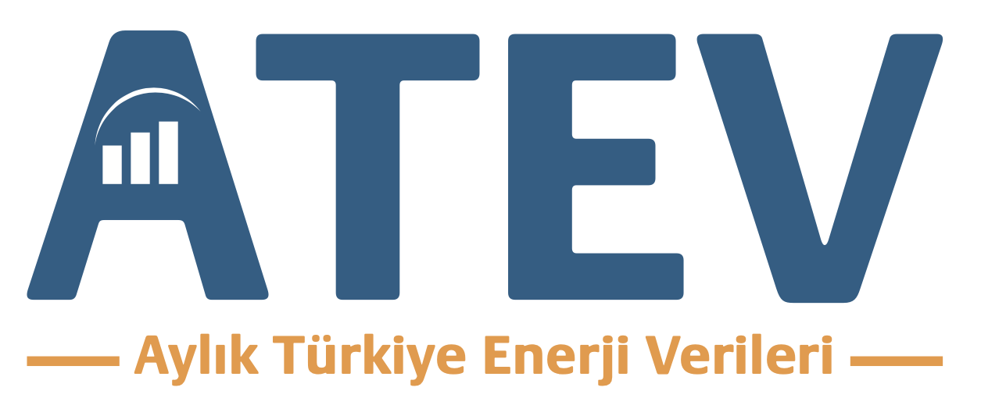
 | 1. Enerji Dengesi - Birincil Arz
 | 2. Enerji Dengesi - Toplam Nihai Tüketim
 | 3. Elektrik Kurulu Güç Gelişimi
 | 4. Elektrik Üretimi
 | 5. Elektrik Talebi
 | 6. Elektrik Emisyonları
 | 7. Ham Petrol
 | 8. Petrol Ürünleri
 | 9. Petrol Ürünleri - Toplam Akış (İthalat-İhracat-Stok)
 | 10. Doğalgaz
 | 11. Taş Kömürü
 | 12. Linyit
 | 13. Gelecek Fiyatları

UYARI
Bu Excel dosyasındaki tüm veriler açık kaynaklardan alınmıştır. Bu kaynaklar TÜİK, TCMB, EPİAŞ, TEİAŞ, JODI (IEF-IEA-OPEC), Ember Climate, CME Group, Yahoo Finance, Meteostat’dır.
Veriler bilgilendirme amaçlı olup, açık kaynaklar üzerinden orijinal verilere erişilmesi tavsiye edilir.
Hiçbir yatırım, finansman, danışmanlık tavsiyesi veya tavsiye iması yoktur. Bu doküman bir yatırım tavsiyesi değildir.
Bazı verilerde zaman serisi kesitleri veya sadece bu tarihlerde kontratların olması durumunda araları interpolasyon ile tamamlanmıştır (Kurulu Güç, TL Döviz Kuru)
Veriler ve grafiklerde önceden farkedilememiş hatalar olabilir ve zaman içerisinde veri kaynağı kurumlar bunları güncelleyebilir. Kesinleşen veriler için EPDK Aylık Raporları, TÜİK İstatistikleri ve Enerji ve Tabii Kaynaklar Bakanlığı Denge Tablolarını kullanılmalıdır.
İlgili sunum destesi, rapor ve veri dosyası her hangi bir kurum, dernek veya işletmenin görüşlerini yansıtmaz.

Güncelleme : 21 Temmuz 2026

